Sheet1
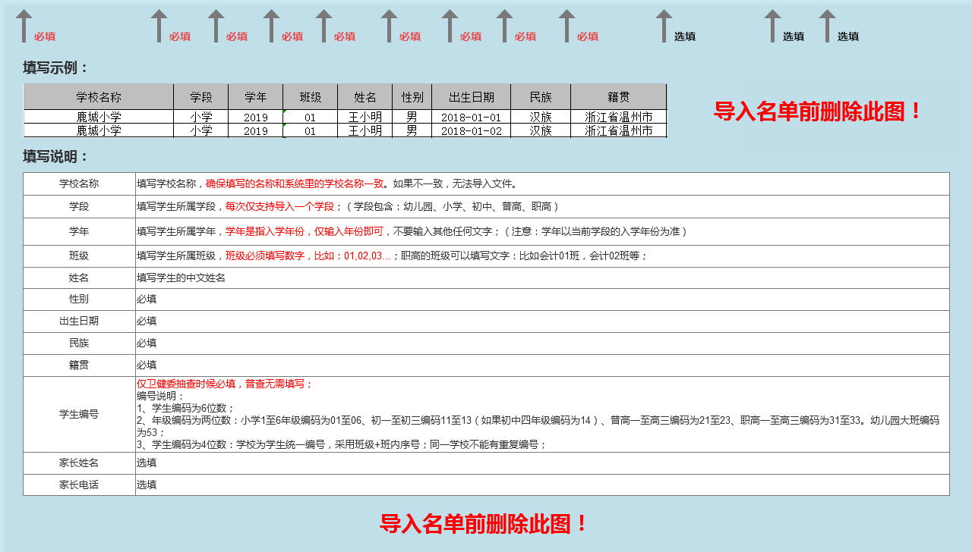
学校名称 | 学段 | 学年 | 班级 | 姓名 | 性别 | 出生日期 | 民族 | 籍贯 | 学生编号 | 家长姓名 | 家长电话

